상품제안서
레드빈 고속충전 마그네틱롤 케이블 | 상품코드: F17795

 |  |  |  |  |  |  | 02-412-0044 | www.easy1.co.kr
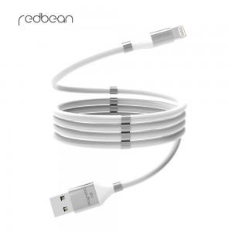 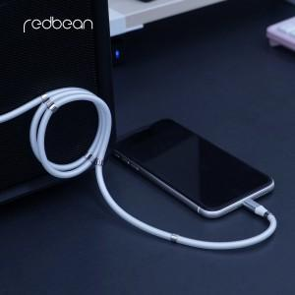 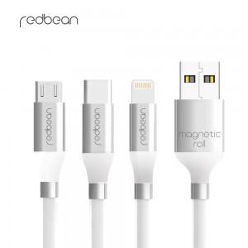

【상세/제작정보】 | 자체 자석으로 간편한 선 정리! 양방향 데이터전송, 고속충전 1.2m케이블

【인쇄/포장옵션】 | 레이저 / 포장지포장

【공급단가】 | 수량 | 50~ | 100~ | 500~ | 1,000~ | 2,000~
*VAT별도 | 마이크로 5핀 | 6,000원 | 5,800원 | 5,600원 | 5,400원 | 5,200원
 | TYPE-C | 6,000원 | 5,800원 | 5,600원 | 5,400원 | 5,200원
 | 애플 8핀 | 6,000원 | 5,800원 | 5,600원 | 5,400원 | 5,200원

【상품 URL】 | https://easy1.co.kr:443/src/goods_detail.php?gdno=17795

